Organigramme fonctionnel
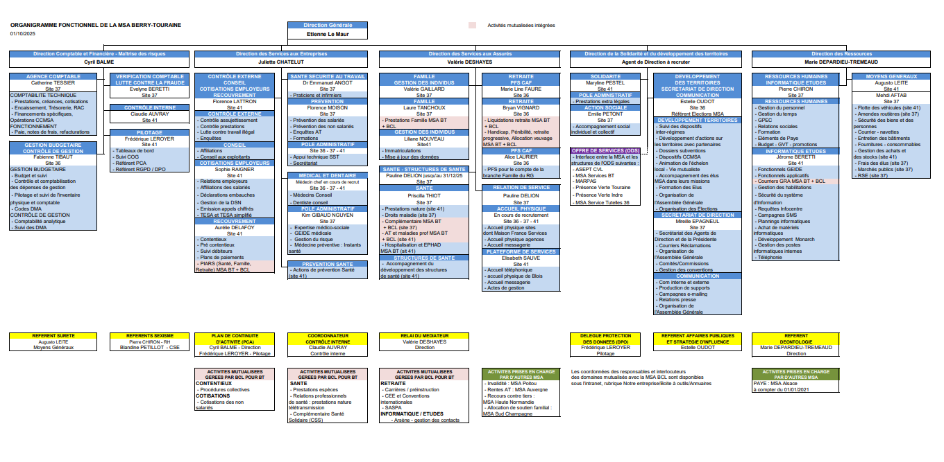

Mode Opératoire
Dispositif de mise à disposition des organigrammes et des annuaires entre les MSA Berry-Touraine et Beauce Cœur de Loire

Les Services RH de la MSA BCL et BT mettent à jour mensuellement les organigrammes hiérarchiques et fonctionnels ainsi que les annuaires téléphoniques.

Les référents mutualisations de BCL et de BT mettent à disposition le document Annuaire - organigramme dans un répertoire commun aux deux MSA. ( P:\Mutualisations\ANNUAIRES BCL-BT les annuaires.)

Mode Opératoire BT
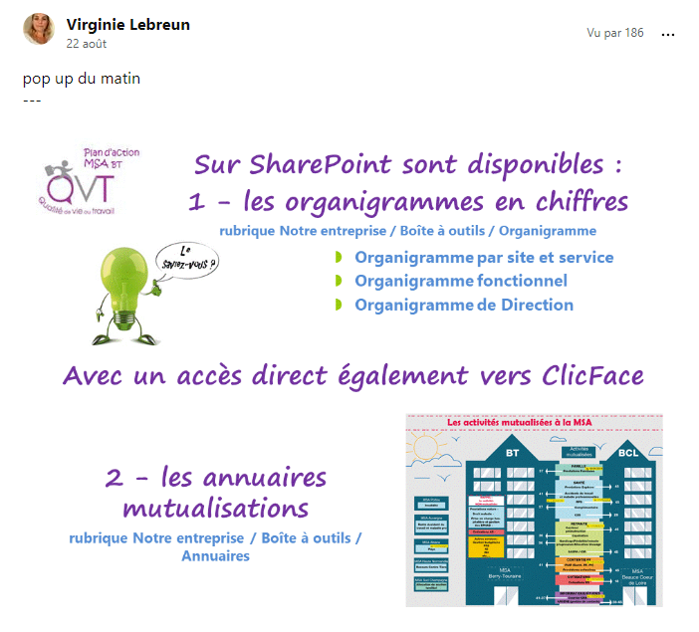
1 fois par an en juin ou lors d'une modification substantiel impactant les services mutualisés Frédérique Leroyer :

- Met à jour l’annuaire BT qui reprend également l’organigramme BT auprès de acteurs responsables de service- Elle en assure la supervision
- enregistre sous P:\Mutualisations\ANNUAIRES BCL-BT ce document et avertit par mail Amédée El Gharbi et Isabelle Colomb de cette mise à disposition
- publie via le service Communication ce document sur l’intranet de BT

Frédérique Leroyer reçoit par mail de BCL cet annuaire-organigramme de BCL.
Frédérique se charge de sa publication sur l’intranet de BT

Le service Communication qui a en charge la publication sur l'intranet, diffuse un POP-UP à l'attention de l'ensemble du personnel de BT pour en signaler la mise à jour
Exemple du pop-up ci-à coté

 | Claudie Auvray le 27/09/22

